Startpagina
Toffe activiteit? Goed Gewogen!

DOEL

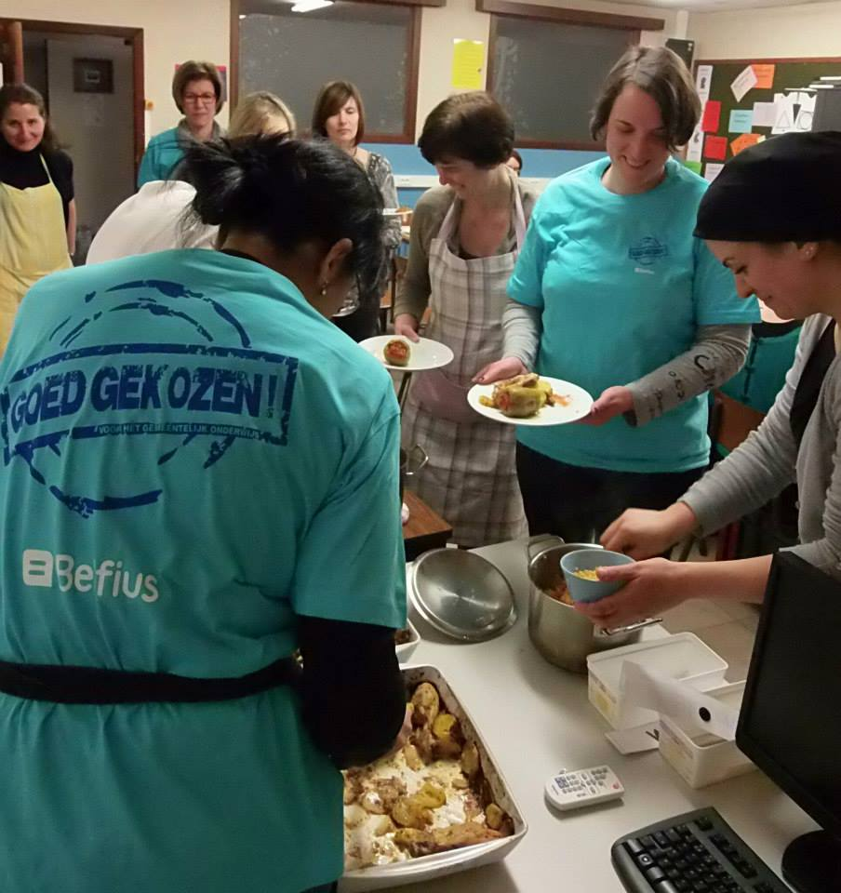
 | Dit ‘weeginstrument’ is gemaakt om de activiteiten van een ouderwerking te ‘wegen’. Dit kan een richtlijn zijn om de activiteiten te behouden, bij te sturen, te herbekijken of te schrappen.

INHOUD:

 | Dit instrument bekijkt 4 onderdelen van de activiteit.

 | Over elk onderdeel worden er 5 vragen gesteld.(20 vragen in totaal)

 | Deze vragen worden omgezet naar een grafiek.

 | Dit resulteert in een globale beoordeling van de activiteit en afzonderlijke resultaten per onderdeel.

 | Dit kan je bekijken in de grafiek, waar de kleur-indicatie het resultaat weergeeft.

RESULTAAT:
 | GROEN = in orde

 | LICHT GROEN = bijna in orde, verbeterpunten opvolgen en aanpassen

 | ORANJE = niet in orde, activiteit zou beter herbekeken worden

 | ROOD = activiteit beter schrappen

Welke activiteit?
 | Geef hierboven de naam van je activiteit in

 | Begin de test (klik hier)

Moment van de activiteit

MOMENT VAN DE ACTIVITEIT
 |  |  |  | ja
 | Hebben we de juiste dag gekozen ? | Met dag bedoelen we letterlijk de dag van de week bijv. maandag, dinsdag, … | nee | min of meer
 | Hebben we de juiste datum gekozen? | Aangepast aan de seizoensactiviteit, weersverwachtingen, gespreid ten op zichte van de andere activiteiten,… | nee | nee
 | Was het beginuur goed? | Haalbaar voor de deelnemers, voor de medewerkers,… | nee
 | Was het einduur goed ? | Haalbaar voor de opruim, kinderoppas van de medewerkers,… | nee
 | Was je tevreden over hoe lang de activiteit duurde? | Haalbaar voor medewerkers maar ook was het niet te langdradig of net te kort,… | nee

Ga naar de volgende vraag

voorbereiding van de activiteit
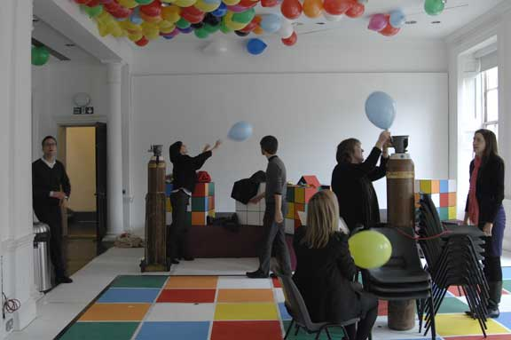
VOORBEREIDING VAN DE ACTIVITEIT
 |  |  | ja
 | Hebben we een activiteitenblad / draaiboek gemaakt? | nee | min of meer
 | Zijn we voldoende vooraf gestart met de voorbereiding? | nee | nee
 | Was de taakverdeling van de voorbereiding duidelijk? | nee
 | Was de taakverdeling van de voorbereiding haalbaar? | nee
 | Hadden we voldoende 'ouder'kracht bij de voorbereiding? | nee

Ga naar de volgende vraag

de activiteit zelf
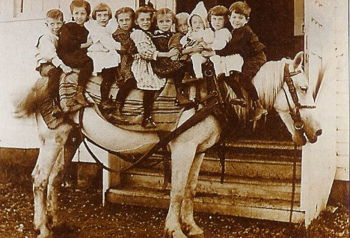
DE ACTIVITEIT ZELF
 |  |  | ja
 | Was het een gezellige activiteit? | nee | min of meer
 | Was er een goede sfeer onder (mede)werkers? | nee | nee
 | Was de taakverdeling van de activiteit duidelijk? | nee
 | Was de taakverdeling van de activiteit haalbaar ? | nee
 | Hadden we voldoende 'ouder'kracht bij de activiteit? | nee

Ga naar de volgende vraag

nabespreking van de activiteit

NABESPREKING VAN DE ACTIVITEIT
 |  |  | ja
 | Hadden we een nabespreking gepland? | nee | min of meer
 | Stond de activiteit in relatie tot de school? | nee | nee
 | Hebben we al aan bijsturingen /veranderingen gedacht? | nee
 | Hebben we de activiteit genoeg in de kijker gezet? | nee
 | Hebben we ons doel van de activiteit bereikt? | nee

Bekijk hoe je activiteit scoort

grafiek gebieden
0

MOMENT VAN DE ACTIVITEIT | 10
VOORBEREIDING VAN DE ACTIVITEIT | 10
DE ACTIVITEIT ZELF | 10
NABESPREKING VAN DE ACTIVITEIT | 10
totaal | 10

